Hárok1
PRODUKT | PARAMETRE | POPIS

STOL PRACOVNÝ | Konštrukcia | Štvornohý stôl s oceľovou samonosnou konštrukciou, montovaný
 | Rozmer | rôzne rozmery viď. výkaz výmer č. 1,2,3,4,5
 | Podnož | kovová, samonosná
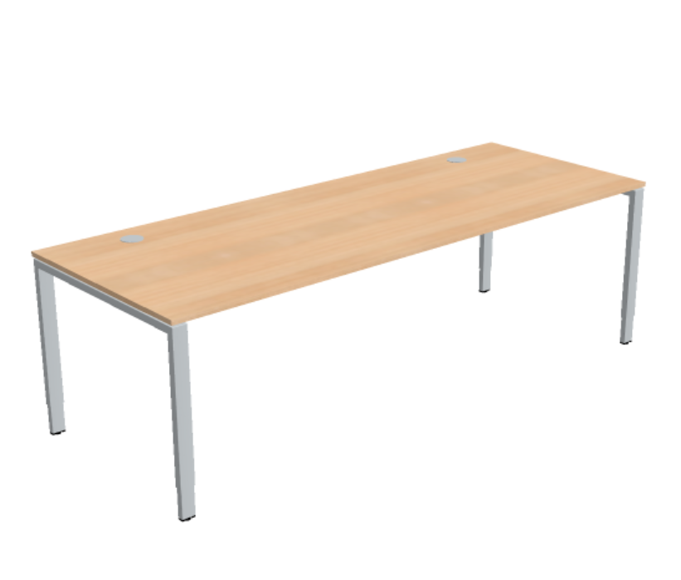
 | Povrch podnože | lakovaná komaxitovou farbou, strieborná RAL 9006
 | Výškové nastavenie | v rozmedzí 650-850 mm, za pomoci imbusového kľúča
 | Elektrifikácia | horizontálny kovový káblový žľab, odklápateľný, plastová prechodka stola v pracovnej doske 2 kusy (vpravo/vľavo) strieborná
 | Pracovná doska | drevotriesková doska triedy E1
 | Hrana dosky | ABS hrana 2 mm hrúbka
 | Uchytenie dosky k podnoži | nešróbovaná, uchytená za pomoci 4 plastových svoriek, doska odnímateľná bez pomoci náradia
 | Hrubka dosky | 19 až 25 mm
 | Povrch dosky | oderuvzdorná melamínová fólia obojstranná dekor dub
 | Norma | STN EN 527-1:2011, STN EN 527-2:2016 alebo rovnocenné

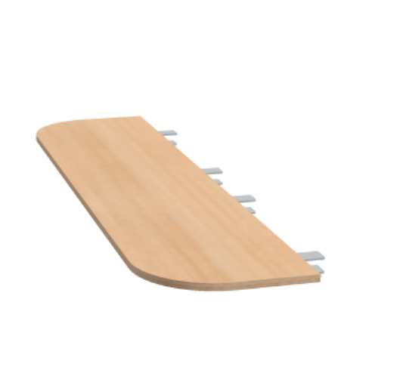
KOMUNIKAČNÝ ELEMENT STOLA | Konštrukcia | Prídavné predlženie pracovného stola o rokovaciu časť (pracovná doska s nosnou konštrukciou)
 | Rozmer | hlbka 400 mm, šírka viď. výkaz výmer (6,7)
 | Traverza | kovová, ktorá je nosníkom pracovnej dosky a pripáva sa na kovovú konetrukciu pracovného stola
 | Povrch podnože | lakovaná komaxitovou farbou, strieborná RAL 9006
 | Výškové nastavenie | bez výškového nastavnia
 | Uchytenie | k pracovnému stolu svorkami
 | Materiál | drevotriesková doska triedy E1
 | Hrana dosky | ABS hrana 2 mm hrúbka
 | Uchytenie | nešróbovaná, uchytená za pomoci 4 plastových svoriek, doska odnímateľná bez pomoci náradia
 | Hrúbka dosky | 19 mm - 25mm
 | Povrch dosky | oderuvzdorná melamínová fólia v dekore dreva dub
 | Norma | STN EN 527-1:2011, STN EN 527-2:2016 alebo rovnocenné

PANEL STOLA /PARAVÁN | Konštrukcia panelu | Drevotriesková doska s organizačnou lištou pre doplnky v hornej hrane, ktorá oddeľuje dva pracovné stoly oproti sebe a umožňuje uchytenie poličiek a násteniek nad pracovnou doskou, viď. výkaz výmer (11,12,13)
 | Rozmer | výška panela 545 až 600 mm, šírka 2200 mm, 1800 mm, 1600 mm a 1659 mm, viď. výkaz výmer (č. 11, 12, 13)
 | Hrúbka dosky | 19 až 20 mm
 | Materiál | Drevotriesková doska triedy E1
 | Povrch | oderuvzdorná melamínová fólia svetlá šedá
 | Hrana dosky | ABS 2 mm
 | Uchytenie | pomocou adapterov na konštrukciu stola
 | Norma | STN EN 527-1:2011, STN EN 527-2:2016 alebo rovnocenné

PREKRYTIE ČELA STOLA SPODNÉ | Konštrukcia panelu | Drevotriesková doska , ktorá kryje priestor pod pracovnou doskou,
 | Rozmer | výška prekrytia 350 mm, šírka 2400 mm, 2200 mm, 1800 mm a 1600 , viď. výkaz výmer (č. 8,9,10,11)
 | Hrúbka dosky | 16 až 18 mm
 | Materiál | Drevotriesková doska triedy E1
 | Povrch | oderuvzdorná melamínová fólia svetlá šedá
 | Hrana dosky | ABS 2 mm
 | Uchytenie | pomocou adapterov na konštrukciu stola
 | Norma | STN EN 527-1:2011, STN EN 527-2:2016 alebo rovnocenné

STOL ROKOVACÍ POZDĹŽNY | Konštrukcia | Štvornohý stôl s oceľovou samonosnou konštrukciou, montovaný
 | Rozmer | 1400x800 mm, výška 740mmm, výkaz výmer (č. 14)
 | Podnož | kovová, samonosná
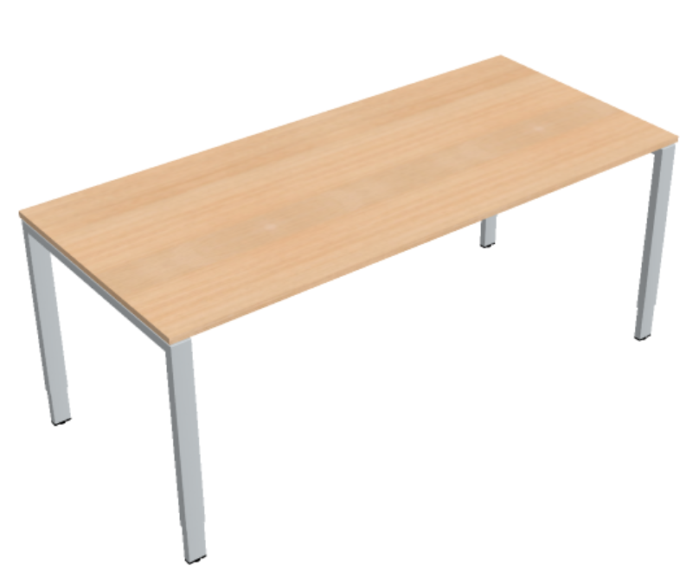
 | Povrch podnože | lakovaná komaxitovou farbou, strieborná RAL 9006
 | Výškové nastavenie | v rozmedzí 650-850 mm, za pomoci imbusového kľúča
 | Pracovná doska | drevotriesková doska triedy E1
 | Hrana dosky | ABS hrana 2 mm , dekor dreva dub
 | Uchytenie dosky k podnoži | nešróbovaná, uchytená za pomoci 4 plastových svoriek, doska odnímateľná bez pomoci náradia
 | Hrubka dosky | 19 až 25 mm
 | Povrch dosky | oderuvzdorná melamínová fólia dekor dreva dub
 | Norma | STN EN 527-1:2011, STN EN 527-2:2016 alebo rovnocenné

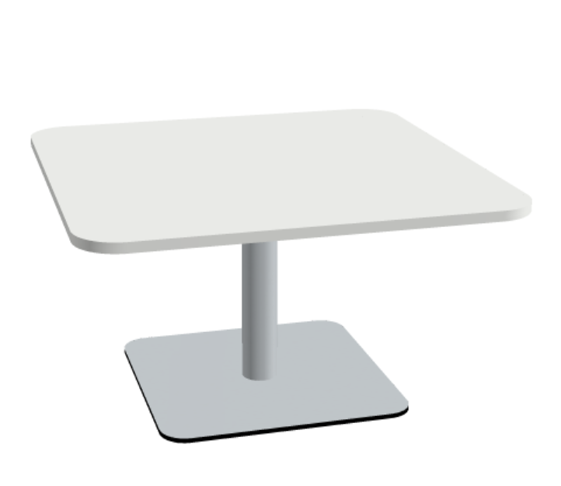
STOLÍK POD TLAČIAREŇ | Konštrukcia | Systémový nábytok, montovateľný/ demontovateľný spojovacim kovaním, šróbovaním, (viď. výkaz výmer č.21)
 | Rozmer | štvorcová doska priemer 800x800 mm, výška 454 mm
 | Podnož | Liatinový tanier so stlpom a kovovou prírubou na uchytenie pracovnej dosky vrutmi
 | Povrch podnože | Stĺp a príruba: lakovaná RAL 9006
 | Doska | Drevotriesková doska triedy E1
 | Hrúbka dosky | 19 - 25 mm
 | Povrch dosky | oderuvzdorná melamínová fólia svetlá šedá
 | Hrana | ABS hrana 2 mm svetlá šedá
 | Uchytenie dosky | Kovová príruba našróbovaná k doske
 | Norma | STN EN 15372:2016 alebo rovnocenné

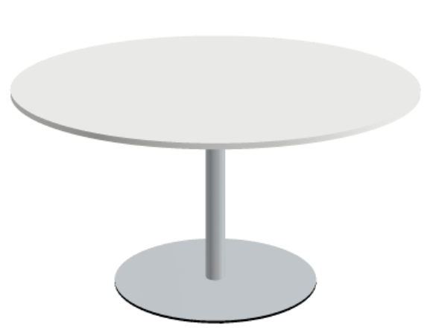
STOL ROKOVACÍ OKRÚHLY | Konštrukcia | Systémový nábytok, montovateľný/ demontovateľný spojovacim kovaním, šróbovaním, (viď. výkaz výmer č. 16)
 | Rozmer | Okrúhla doska priemer D: 1400 mm, výška 760 až 770 mm
 | Podnož | Liatinový tanier so stlpom a kovovou prírubou na uchytenie pracovnej dosky vrutmi
 | Povrch podnože | Stĺp a príruba: lakovaná RAL 9006
 | Doska | Drevotriesková doska triedy E1
 | Hrúbka dosky | 19 - 25 mm
 | Povrch dosky | oderuvzdorná melamínová fólia svetlá šedá
 | Hrana | ABS hrana 2 mm svetlá šedá
 | Uchytenie dosky | Kovová príruba našróbovaná k doske
 | Norma | STN EN 527-1:2011, STN EN 527-2:2016 alebo rovnocenné

Rečnícky pult_vysoký stolík | Konštrukcia | Systémový nábytok, montovateľný/ demontovateľný spojovacim kovaním, šróbovaním,(viď. výkaz výmer č. 20)
 | Rozmer dosky | Okrúhla priemer D: 700 mm, výška 1110 mm
 | Podnož | Oceľová 4- hviezdicovás kovovou prírubou na fixovanie k doske
 | Povrch podnože | trubka pochromovana , hviezdica leštený hliník
 | Doska | drevotrieska
 | Hrana | ABS hrana 2 mm, čierna
 | Uchytenie dosky | Kovová príruba nalepená k doske
 | Hrúbka dosky | 19 mm
 | Povrch dosky | melaminová folia čierna
 | Norma | STN EN 527-1:2011, STN EN 527-2:2016 alebo rovnocenné

STOL KONFERENČNÝ VEĽKÝ - DVOJDIELNY | Konštrukcia | Rokovací stôl pozostáva z dvoch dosák na spoločnej podnoži, (viď. výkaz výmer 16)
 | Rozmer | celková šírka: 4400 mm, Hlbka: 1400 mm, Vyška: 740 mm, / rozmer jednej stolovej dosky je 2200 mm a hlbky 1400 mm
 | Podnož | Kovová samonosná
 | Povrch podnože | Stlp podnože lakovaná, horizontalna noha leštený hliník
 | Elektrifikácia | káblová vaňa pod pracovnou doskou, 2 ks výklopné boxy v pracovnej doske v prevedení kov hliníková farba s elektroprípojkami v nasledovnej špecifikácii: jeden výklopný box obsahuje vo vnútri 2x230V,2x RJ45, 1xHDMI a druhý výklopný box vo vnútri 4x230V, vrátane prívodnych kablov pre silnoprúd, dátové siete a HDMI kabeláže
 | Doska | Drevotriesková doska triedy E1, zaoblené rohy
 | Hrana | ABS hrana 2 mm
 | Uchytenie dosky | našróbované traverzy, kovanie v spojení s podnožou
 | Hrúbka dosky | 19 až 25 mm
 | Povrch dosky | prírodná dyha dekor drevo dub Vicenza
 | Norma | STN EN 527 casti 1,2 alebo rovnocenné
 | Prívod kabeláže | Vertikalne vedenie kabeláže v plastovom kryte od podlahy do kablového žľabu

STOL KONFERENČNÝ VEĽKÝ - TROJDIELNY | Konštrukcia | Rokovací stôl pozostáva z 3 dosák na spoločnej podnoži, (viď. výkaz výmer 19)
 | Rozmer | celková šírka: 6300 mm, Hlbka: 1400 mm, Vyška: 740 mm, / rozmer jednej stolovej dosky je 2200 mm a hlbky 1400 mm
 | Podnož | Kovová samonosná
 | Povrch podnože | Stlp podnože lakovaná, horizontalna noha leštený hliník
 | Elektrifikácia | káblová vaňa pod pracovnou doskou, 3 ks výklopné boxy v pracovnej doske v prevedení kov hliníková farba ako predpríprava pre elektroinštaláciu
 | Doska | MDF doska triedy E1, 25 mm, zaoblené rohy
 | Hrana | ABS hrana 2 mm
 | Uchytenie dosky | našróbované traverzy, kovanie v spojení s podnožou
 | Hrúbka dosky | 25 mm
 | Povrch dosky | prirodna dyha drevo dub Vicenza
 | Norma | STN EN 527 časti 1,2,3 alebo rovnocenné
 | Prívod kabeláže | Vertikalne vedenie kabeláže v plastovom kryte od podlahy do kablového žľabu

STOL KONFERENČNÝ OBDĹŽNIKOVÝ VEĽKÝ | Konštrukcia | Rokovací stôl pozostáva z kovovej podnože, 4 hviezdica a okrúhlej dosky / výkaz výmer č. 18
 | Rozmer | celková šírka:2400 mm, Hlbka: 1400 mm, Vyška: 720 mm,
 | Predpríprava pre elektrifikáciu | vyklopny plugbox pre umiestnenie elektropripojovacieho miesta, prevedenie hliník
 | Podnož | Kovová samonosná
 | Povrch podnože | Stlp podnože čierny lakovany, horizontalna noha leštený hliník
 | Doska | MDF doska triedy E1, 25 mm,
 | Hrana | ABS hrana 2 mm
 | Uchytenie dosky | našróbované traverzy, kovanie v spojení s podnožou
 | Hrúbka dosky | 25 mm
 | Povrch dosky | prirodna dyha drevo dub Vicenza
 | Norma | STN EN 527 časti 1,2,3 alebo rovnocenné

KONTAJNER MOBILNÝ | Konštrukcia | Systémová skriňa, korpus drevotrieska potianutá melaminovou fóliou, časti zlepené, výkaz výmer č. 22
 | Rozmer | hĺbka : 600 mm, šírka: 430 mm,výška: 548 mm
 | Materiál | Drevotriesková doska triedy E1
 | Hrana | ABS hrana 2 mm
 | Hrúbky materiálov
 | Krycia doska | 19 mm až 20 mm - melamín dekor drevo dub
 | Korpus | 19 mm až 20 mm melamín svetlá šedá
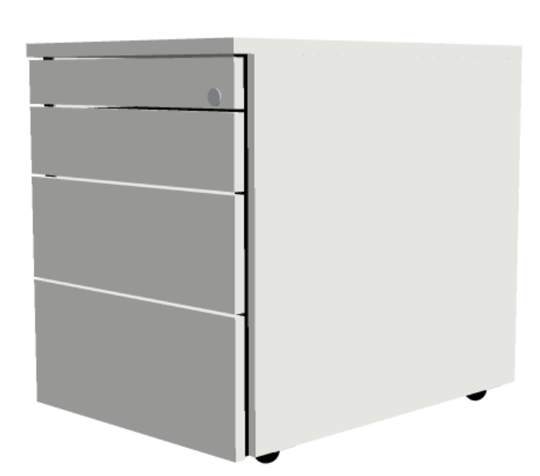
 | Chrbát | 19 mm až 20 mm melamín svetlá šedá
 | Hrúbka čela | 16 mm až 17 mm melamín svetlá šedá
 | Povrch dosky | melamínová oderuvzdorná fólia šedá
 | Mobilita | 4 otočné dvojkolieska tvrdé na koberec
 | Otváranie, uchytenie | bezúchytkové otváranie cez zafrézovanú hranu čela, obojstanne
 | Samozatváranie | kovová zásuvka so samozatváraním
 | Členenie zásuviek | 1-2-3-3 výškové jednotky / horná zásuvka s výliskom na písacie potreby
 | Výsuv | čiastočný výsuv zásuviek
 | Zásuvka | kovová zásuvka so samozatváraním
 | Zabezpečenie proti prevráteniu | zabezpečenie zásuviek proti otvoreniu všetkých zásuviek naraz, aby sa kontajner neprevrátil
 | Druh zámku | zámok s vymeniteľnou cylindrickou vložkou
 | Zámok a kľúč | cylindrický vymeniteľný zámok, kľúče 2 kusy, jeden rovný kľúč a jeden zalomený kľúč, možnosť objednania generálneho kľúča
 | Norma | STN EN 14074:2004 alebo rovnocenné

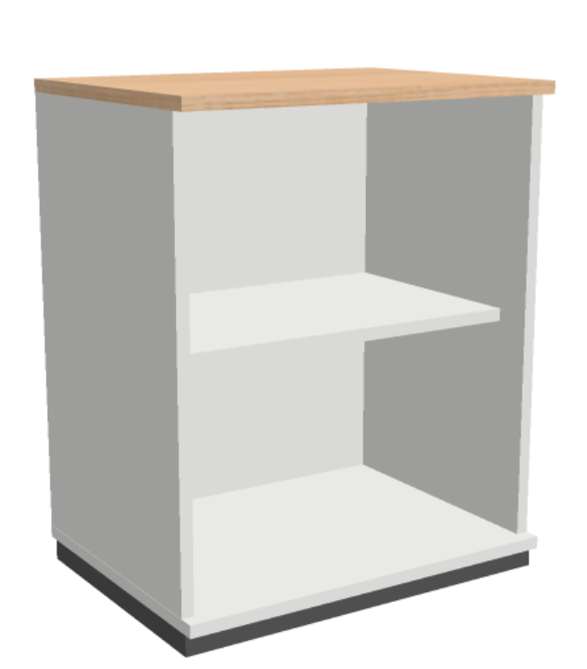
SKRIŇA SPISOVÁ OTVORENÁ | Konštrukcia | montovaná spojovacim kovaním (korpus, dno, vrch, boky, chrbát) šróbovaním, nezlepená /
 | Rozmer | Šírka: 600 mm, v dvoch výškach : 740 mm aj 1137 mm, Hĺbka 445mm, viď. výkaz výmer ( 23, 24)
 | Dvere | otvorená
 | Materiál | Drevotriesková doska triedy E1
 | Hrana | ABS hrana 2 mm
 | Hrúbky materiálov
 | Vrch skrine | 19 mm - povrch melmin dekor dreva dub
 | Korpus | 19 mm - povrch melmin svetlá šedá
 | Chrbát | 16 mm - povrch melmín svetlá šedá
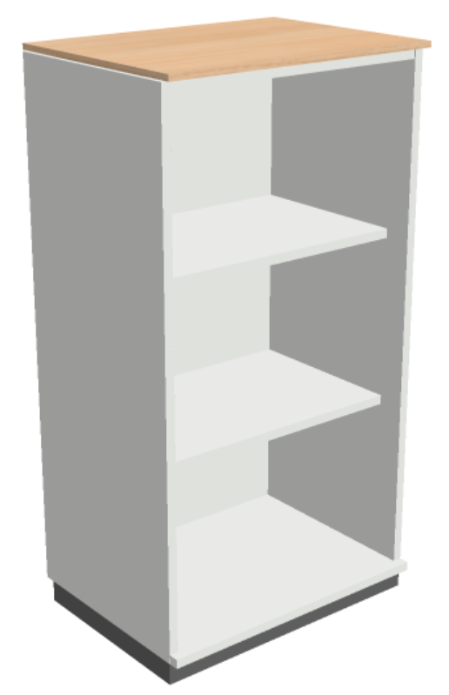
 | Dno a police | 19 mm - povrch melamin svetlá šedá
 | Počet políc | 1 kus pre výšku skrine 740 mm a 2 police pre výšku 1137 mm
 | Povrch dosky | melamínová fólia
 | Možnosť nastavenia | nastaviteľné nožičky v sokli , nastavenie minimálne 1,5 až 2 cm
 | Sokel skrine | polypropylenové orámovanie skrine / sokel
 | Vnútorná výbava | Police kotvené vrutmi do predvrtaných bočných otvorov s možnosťou premiestnovania,
 | Uchytenie políc | Polypropylénové úchytky v polici a kovové vruty do boku skrine
 | Norma | STN EN 14073-2 alebo rovnocenné

SKRIŇA OTVORENÁ ZÁKLADNÁ S KRYCOU DOSKOU | Konštrukcia | montovaná spojovacim kovaním (korpus, dno, vrch, boky, chrbát) šróbovaním, nezlepená / výkaz výmer č. 25 a 26
 | Rozmer | Šírka: 900 mm, Výška 1887 mm, Hĺbka 445mm, viď. výkaz výmer ( č. 24), Šírka: 1000 mm, Výška 1887 mm, Hĺbka 445mm, viď. výkaz výmer ( č. 25),
 | Dvere | otvorená
 | Materiál | Drevotriesková doska triedy E1
 | Hrana | ABS hrana 2 mm
 | Hrúbky materiálov
 | Vrch skrine | 19 mm - povrch melmin dekor dreva dub
 | Korpus | 19 mm - povrch melmin svetlá šedá
 | Chrbát | 16 mm - povrch melmín svetlá šedá
 | Dno a police | 19 mm - povrch melamin svetlá šedá
 | Počet políc | 8 kusov polic
 | Povrch dosky | melamínová fólia
 | Možnosť nastavenia | nastaviteľné nožičky v sokli , nastavenie minimálne 1,5 až 2 cm
 | Sokel skrine | polypropylenové orámovanie skrine / sokel
 | Vnútorná výbava | Police kotvené vrutmi do predvrtaných bočných otvorov s možnosťou premiestnovania,
 | Uchytenie políc | Polypropylénové úchytky v polici a kovové vruty do boku skrine
 | Norma | STN EN 14073-2 alebo rovnocenné

SKRIŇA KANCELÁRSKA S POSUVNÝMI DVERAMI | Konštrukcia | Systémová skriňa nie je spojená s lepom ale spojovacím kovanim a umožňuje jej rozoberatelnosť alebo zmontovanie. Je koncipovaná ako skriňa základná s nožičkami a soklom a nádstavec bez nožičiek a sokla, pri takejto kombinácii sa na nadstavec umiestňuje krycia doska v prevedení melamin dekor dreva dub
 | Rozmer | viď. výkaz výmer (č. 27, 28, 29, 30, 31, 32,33)
 | Dvere | posuvné dvere ľavé a pravé vo vodiacich drážkach
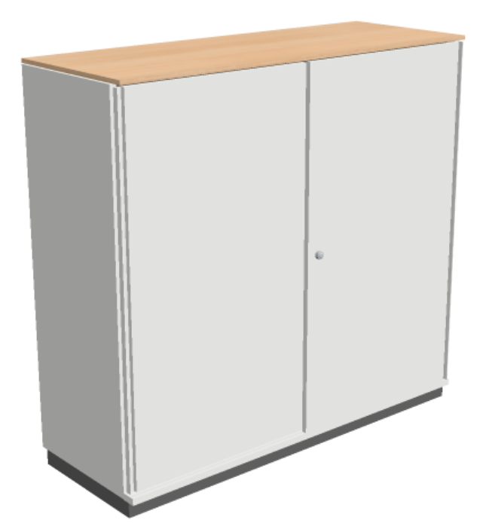
 | Madlo dverí | polypropylénové madlo na celú výšku dveri, zapustené do dverí, farebne identicke s materiálom DTD posuvných dverí
 | Materiál | Drevotriesková doska triedy E1
 | Hrana | ABS hrana 2 mm
 | Hrúbky materiálov
 | Krycia doska | 12 mm - melamín dekor drevo dub
 | Vrch skrine | 19 mm - melamín svetlá šedá
 | Korpus | 19 mm - melamín svetlá šedá
 | Chrbát | 16 mm - melamín svetlá šedá
 | Dno / Police | 19 mm - melamín svetlá šedá
 | Povrch dosky | melamínová oderuvzdorná fólia
 | Možnosť nastavenia | nastaviteľné nožičky v sokli, nastavenie minimálne 1,5 až 2 cm
 | Sokel skrine | polypropylenové orámovanie skrine / sokel
 | Vnútorná výbava | Police kotvené vrutmi do predvrtaných bočných otvorov s možnosťou premiestňovania
 | Uchytenie políc | Polypropylénové úchytky v polici a kovové vruty do boku skrine
 | Počet políc | pri výške do 740 alebo 807 mm (1 polica) pri výške 1137 mm (2 police), pri výske 1520 mm (3 police)
 | Druh zámku | zámok s vymeniteľnou cylindrickou vložkou
 | Kľúč | 2 kusy, jeden rovný kľúč a jeden zalomený kľúč, možnosť objednania generálneho kľúča
 | Norma | STN EN 14073-2 alebo rovnocenné

SKRIŇA ŠATŇOVÁ | Konštrukcia | Systémová skriňa nie je spojená s lepom ale spojovacím kovanim a umožňuje jej rozoberatelnosť alebo zmontovanie, (viď. výkaz výmer 34, 35)
 | Rozmer | šírka: 600 mm, výška 2217 mm, hĺbka: 445 mm
 | Dvere | krídlové dvere pravé alebo ľavé s otváraním v 120 až 125 stup. uhle
 | Materiál | drevotriesková doska triedy E1
 | Hrana | ABS hrana 2 mm
 | Hrúbky materiálov
 | Krycia doska | 12 mm - melamín dekor dreva dub
 | Vrch skrine | 19 mm - melamín svetlá šedá
 | Korpus | 16 mm - melamín svetlá šedá
 | Chrbát | 19 mm - melamín svetlá šedá
 | Dno a police | 19 mm - melamín svetlá šedá
 | Povrch dosky | melamínová oderuvzdorná fólia
 | Možnosť nastavenia | nastaviteľné nožičky v sokli, minimálne 1,5 až 2 cm
 | Sokel skrine | polypropylenové orámovanie skrine / sokel
 | Vnútorná výbava | Police kotvené vrutmi do predvŕtaných bočných otvorov s možnosťou premiestnovania, kovový výsuv na ramienka
 | Počet políc | 1 polica v hornej časti na odkladanie klobúka, pod policou je výsuvné kovanie na uchytenie ramienok na kabát
 | Uchytenie políc | Polypropylénové úchytky a kovové vruty do boku skrine
 | Druh zámku | zámok s vymeniteľnou cylindrickou vložkou
 | Kľúč | 2 kusy, jeden rovný kľúč a jeden zalomený kľúč, možnosť objednania generálneho kľúča
 | Odvetranie skrine | cez dolnú a hornú vetraciu mriežku v chrbte skrine
 | Norma | STN EN 14073-2

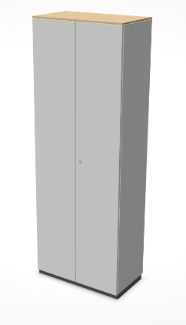
SKRIŇA ŠATŇOVÁ DVOJDVEROVÁ | Konštrukcia | Systémová skriňa nie je spojená s lepom ale spojovacím kovanim a umožňuje jej rozoberatelnosť alebo zmontovanie, (viď. výkaz výmer 36, 37,38)
 | Rozmer | šírka: 800 mm, vykaz vymer č. 35, šírka: 1000 mm, výkaz vymer č. 36, šírka: 1200 mm, výkaz vymer č. 37, výška 2217 mm, hĺbka: 445 mm
 | Dvere | krídlové dvere s otváraním v 120 stup. uhle
 | Materiál | drevotriesková doska triedy E1
 | Hrana | ABS hrana 2 mm
 | Hrúbky materiálov
 | Krycia doska | 12 mm - melamín dekor dreva dub
 | Vrch skrine | 19 mm - melamín svetlá šedá
 | Korpus | 16 mm - melamín svetlá šedá
 | Chrbát | 19 mm - melamín svetlá šedá
 | Dno a police | 19 mm - melamín svetlá šedá
 | Povrch dosky | melamínová oderuvzdorná fólia
 | Možnosť nastavenia | nastaviteľné nožičky v sokli, minimálne 1,5 až 2 cm
 | Sokel skrine | polypropylenové orámovanie skrine / sokel
 | Vnútorná výbava | Police kotvené vrutmi do predvŕtaných bočných otvorov s možnosťou premiestnovania, kovový výsuv na ramienka
 | Počet políc | 1 polica v hornej časti na odkladanie klobúka, pod policou je výsuvné kovanie na uchytenie ramienok na kabát
 | Uchytenie políc | Polypropylénové úchytky a kovové vruty do boku skrine
 | Druh zámku | zámok s vymeniteľnou cylindrickou vložkou
 | Kľúč | 2 kusy, jeden rovný kľúč a jeden zalomený kľúč, možnosť objednania generálneho kľúča
 | Odvetranie skrine | cez dolnú a hornú vetraciu mriežku v chrbte skrine
 | Norma | STN EN 14073-2

Pri výrobe nábytku musia byť dodržané normy:
pre pracovné stoly, prídavné elementy stola a paravány k stolom: STN EN 527-1:2011, STN EN 527-2:2016 alebo rovnocenné
pre stolíky pod tlačiareň, rokovacie stolíky okrúhle: STN EN 15372:2016 alebo rovnocenné
pre stolík konferenčný malý doska DTD: STN EN 527-1:2011, STN EN 527-2:2016 alebo rovnocenné
pre stôl rokovací veľký dvojdielny alebo trojdielny STN EN 527 časti 1,2: STN EN 527 časti 1,2 alebo rovnocenné
pre mobilné kontajnery: STN EN 14074:2004 alebo rovnocenné
pre skrine zatvorené, skrine s posuvnými dverami, skrinky otvorené, skrine šatňové: STN EN 14073-2 alebo rovnocenné
Požiadavky objednávateľa na zelené kritériá na ponúkaný nábytok:
Materiál z dreva
Materiály na báze dreva používané pri výrobe nábytku musia pochádzať z legálne vyťaženého dreva. Ďalej najmenej 70% dreva vo výrobku musí pochádzať z preukázateľne udržateľne obhospodarovaných zdrojov. Uchádzač sa preukáže certifikáciou FSC alebo PEFC pre spracovateľský reťazec lesných produktov (Chain of Custody), resp. iným ekvivalentným osvedčením rešpektujúcim zásady certifikácie FSC alebo PEFC pre proces spracovania, obchodovania a distribúcie dreva a výrobkov z neho.
Materiál z plastu
Všetky plastové časti ≥ 50 g musia byť označené na recykláciu podľa ISO 11469 alebo ekvivalentnej normy a nesmú obsahovať prísady iných materiálov, ktoré by mohli brániť ich recyklácii. Výrobky označené environmentálnou značkou typu I, ktoré spĺňajú vybrané kritériá, sa budú automaticky považovať za vyhovujúce.
Povrchová úprava
látky použité na povrchovú úpravu nesmú obsahovať:
nebezpečné látky, ktoré sú podľa smernice 1999/45/ES klasifikované ako karcinogénne (R40, R45, R49), škodlivé pre reprodukčný systém (R60, R61, R62,
R63), mutagénne (R46, R68), toxické (R23, R24, R25, R26, R27, R28, R51), alergénne pri vdýchnutí (R42) alebo škodlivé pre životné prostredie (R50, R50 / 53, R51 / 53, R52) , R52 / 53, R53). Taktiež nesmú spôsobiť dedičné genetické poškodenie (R46), nebezpečenstvo vážneho poškodenia zdravia dlhodobou expozíciou (R48), možné riziká nezvratných účinkov (R68).,
prchavé organické zlúčeniny (VOC), ktoré by tvorili viac ako 5% hmotnosti. Nie je povolené používať ftaláty, ktoré spĺňajú klasifikáciu z niektorej z nasledujúcich označení špecifického rizika (alebo ich kombinácií): R60, R61, R62, v súlade so smernicou 67/548 / EHS a jej neskoršími zmenami a doplneniami.,
aziridín,
zlúčeniny chrómu (VI).
Lepidlá
Obsah VOC v lepidlách použitých pri montáži nábytku nesmie presiahnuť 10% hmotnosti. Nábytok nesúci environmentálnu značku typu I sa bude považovať za vyhovujúci.
Obalový materiál
Obal musí pozostávať z ľahko recyklovateľného materiálu a / alebo materiálov vyrobených z obnoviteľných zdrojov alebo musí ísť o opakovateľne použiteľný obal, ktorý uchádzač v rámci svojho systému prevezme. Všetky obalové materiály musia byť ľahko ručne oddeliteľné na recyklovateľné časti pozostávajúce z jedného materiálu (napr. Lepenka, papier, plast, textil).
Za vyhovujúce sa považujú nábytkárske výrobky, ktorým bola udelená environmentálna značka EÚ pre nábytok, ako je stanovené v rozhodnutí Komisie (EÚ) 2016/1332, alebo iné príslušné environmentálne značky typu I podľa normy ISO 14024 na základe priameho splnenia uvedených požiadaviek alebo s použitím rovnocenných metód.

